Zadania
ub(T), C | 0.28867513459 | s. F. n=3 | 1.321
ub(t), s | 0.28867513459 | 1. | 2. |  | 3.
LP | T, C | tśr, s | odchyl | ua(tśr), s | u(tśr), s
1 | 21,00(28) | 130,64(62) | 0.59618229874 | 0.55688676561 | 0.6272608732
2 | 29,00(28) | 85,35(33) | 0.17691806013 | 0.1652570472 | 0.33263076374
3 | 37,00(28) | 54,89(51) | 0.45961940777 | 0.429325 | 0.51735219045
4 | 42,00(28) | 45,05(84) | 0.84964698552 | 0.79364510264 | 0.84451517588
5 | 47,00(28) | 33,64(75) | 0.75048872965 | 0.70102255999 | 0.75813320924
4. K | 1.2018E-06 | ρk | 8150 |  |  |  |  |  |  | 8. i 9. | Regresja |  | a, K/mol | b, K/mol
LP | T, C | ρ, kg/m^3 | tśr, s | u(tśr), s | η, Pa*s | u(η), Pa*s | η, Pa*s | 1/T, 1/C | ln(η), ln(Pa*s) |  | a | b | 4857,038(11) | -16,38(36)
1 | 21,00(28) | 878.8 | 130.63666667 | 0.6272608732 | 1.1415721904 | 0.0054813368041 | 1,1416(54) | 0.0033996260411 | 0.13240642668 |  | 4857.0380572 | -16.375159265
2 | 29,00(28) | 871.8 | 85.35 | 0.33263076374 | 0.74655139387 | 0.0029095015853 | 0,7466(29) | 0.003310 | -0.29229081793 | u(a) | 112.42869052 | 0.36511382796 | u(b)
3 | 37,00(28) | 868.3 | 54.885 | 0.51735219045 | 0.48030670639 | 0.0045274251004 | 0,4803(45) | 0.003224 | -0.73333040749 | R^2 | 0.99839514792 | 0.024742997024
4 | 42,00(28) | 864.8 | 45.05 | 0.84451517588 | 0.39442866887 | 0.0073940287827 | 0,3944(73) | 0.003173 | -0.93031696907
5 | 47,00(28) | 861.2 | 33.636666667 | 0.75813320924 | 0.29464643088 | 0.006641004189 | 0,2946(66) | 0.003124 | -1.2219791808

 |  |  |  | k, J/K | 1.38E-23 |  |  | 10)
 |  |  |  |  |  |  |  | W, J/mol | u(W), J/mol | W, J/mol
 |  |  |  |  | J/K*X=J/mol |  |  | 6.7027125189E-20 | 1.5515159292E-21 | 0,0000000000000000000670(15)
 |  |  |  |  | X/K=1/mol |  |  | W, J | u(W), J | W, J
 |  |  |  |  | X = K/mol |  |  | 1.1126502781E-43 | 2.5755164425E-45 | 0,0000000000000000000000000000000000000000001113(2,)
 |  |  |  |  |  |  |  | W, eV | u(W), eV | W, eV
 |  |  |  |  |  |  |  | 6.9429377356E-25 | 1.6071222601E-26 | 0,000000000000000000000000694(0,)

 | 6
Zależności współczynnika lepkości oleju parafinowego od temperatury
wykres zależności logarytmu naturalnego współczynnika lepkości od odwrotności tempe-ratury wyrażonej w kelwinach

Pomiary
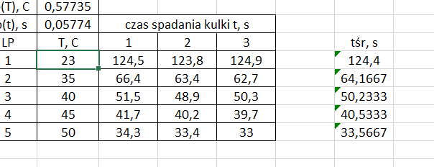
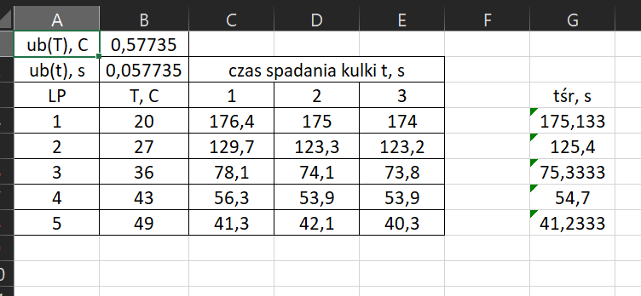
ub(T), C | 0.28867513459
ub(t), s | 0.28867513459 | czas spadania kulki t, s
LP | T, C | 1 | 2 | 3 | tśr, s
1 | 21 | 131.21 | 130.02 | 130.68 | 130.63666667
2 | 29 | 85.54 | 85.19 | 85.32 | 85.35
3 | 37 | 55.77 | 54.56 | 55.21 | 54.885
4 | 42 | 46.03 | 44.6 | 44.52 | 45.05
5 | 47 | 34.5 | 33.27 | 33.14 | 33.636666667

 | T, C
 | 21
 | 29
 | 37
 | 42
 | 47

